12 Apr
FORMULIR MOVEMENT
ASURANSI KESEHATAN KUMPULAN

Nama Lembaga :
No. Polis :

No. | No. Peserta | Nama Karyawan | Nama Peserta | Jenis Kelamin (Pria/Wanita) | Tanggal Lahir | Plan (Sesuai Hak Peserta; Cth: 100, 150, 500, dll) |  |  |  |  | Keterangan (mandatory : isi dengan V dan kelengkapan dokumennya) |  |  |  | Status (P/S/C)* | Jabatan/Posisi (khusus karyawan) | Tgl Efektif | KETERANGAN (Penambahan**, Pengurangan, Perubahan***) | No Rekening
 |  |  |  |  | (tgl-bln-thn) | (Rawat Inap) | (Melahirkan) | (Rawat Jalan) | (Rawat Gigi) | (Kacamata) | Peserta dalam kondisi sehat dan tidak sedang dalam perawatan RS | melampirkan surat keterangan (pengangkatan karyawan ; kelahiran anak; dan pernikahan) | Peserta utama tidak dalam keadaan hamil / mengandung | peserta > 65 tahun melampirkan surat keterangan sehat dari dokter rumah sakit |  |  | Perubahan
 |  |  |  |  | (cth: 1-Jan-70) |  |  |  |  |  |  |  |  |  |  |  | (tgl-bln-thn)
1 | 1069_00027P | Muhamad Sugandi | Muhamad Sugandi | Pria | 2-Oct-95 | OP 6000 |  | IP 500 |  |  |  |  |  |  | P | Engineer Supervisor | 1-Apr-23 | Perubahan Benefit
 |  |  | Evi Amelia | Wanita | 1-Jul-95 | OP 6000 |  | IP 500 |  |  |  |  |  |  | S | Engineer Supervisor | 1-Apr-23 | Penambahan

Apabila data dan atau pernyataan-pernyataan lain yang kami sampaikan yang berkaitan dengan Akad Takaful ini ternyata tidak benar atau palsu sehingga dapat mempengaruhi pertimbangan seleksi risiko, sedangkan Polis telah berjalan,
maka kami bersedia PT Asuransi Takaful Keluarga membatalkan Kepesertaan dan/atau Polis serta tidak membayarkan Manfaat Takaful apapun kepada Pemegang Polis dan/atau Peserta.

 | HR Manager


 | (Doddy Aries Permana Sirait)

01 Maret
FORMULIR MOVEMENT
ASURANSI KESEHATAN KUMPULAN

Nama Lembaga : PT. SAMBOJA INTI PERKASA
No. Polis :

No. | No. Peserta | Nama Karyawan | Nama Peserta | Jenis Kelamin (Pria/Wanita) | Tanggal Lahir | Plan (Sesuai Hak Peserta; Cth: 100, 150, 500, dll) |  |  |  |  | Keterangan (mandatory : isi dengan V dan kelengkapan dokumennya) |  |  |  | Status (P/S/C)* | Jabatan/Posisi (khusus karyawan) | Tgl Efektif | KETERANGAN (Penambahan**, Pengurangan, Perubahan***) | No Rekening
 |  |  |  |  | (tgl-bln-thn) | (Rawat Inap) | (Melahirkan) | (Rawat Jalan) | (Rawat Gigi) | (Kacamata) | Peserta dalam kondisi sehat dan tidak sedang dalam perawatan RS | melampirkan surat keterangan (pengangkatan karyawan ; kelahiran anak; dan pernikahan) | Peserta utama tidak dalam keadaan hamil / mengandung | peserta > 65 tahun melampirkan surat keterangan sehat dari dokter rumah sakit |  |  | Perubahan
 |  |  |  |  | (cth: 1-Jan-70) |  |  |  |  |  |  |  |  |  |  |  | (tgl-bln-thn)
14 |  | Lasniar Simbolon | Lasniar Simbolon | P | 6-Nov-94 | 400 |  |  |  |  | V |  | V |  | P |  | 31-Jan-24 | Penambahan | MANDIRI 1680003124987

Apabila data dan atau pernyataan-pernyataan lain yang kami sampaikan yang berkaitan dengan Akad Takaful ini ternyata tidak benar atau palsu sehingga dapat mempengaruhi pertimbangan seleksi risiko, sedangkan Polis telah berjalan,
maka kami bersedia PT Asuransi Takaful Keluarga membatalkan Kepesertaan dan/atau Polis serta tidak membayarkan Manfaat Takaful apapun kepada Pemegang Polis dan/atau Peserta.

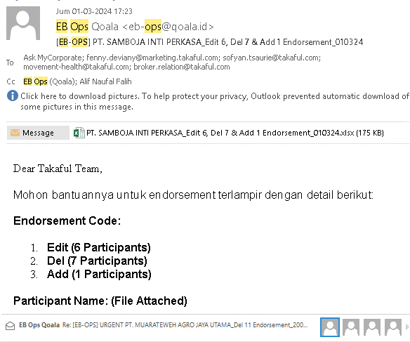
 | HR Manager

 | (Doddy Aries Permana Sirait)

